TRS
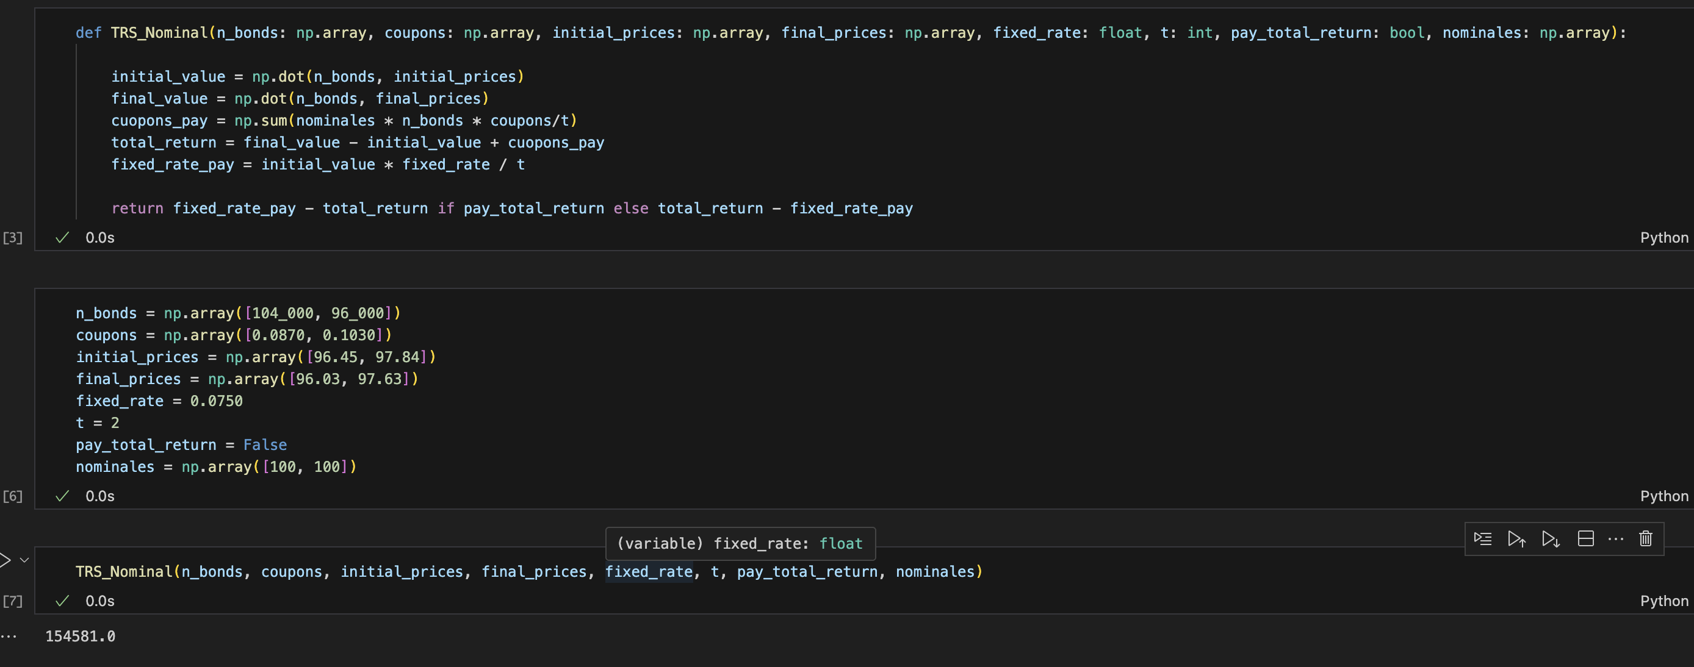
Respuesta | $154,581.00

CDO
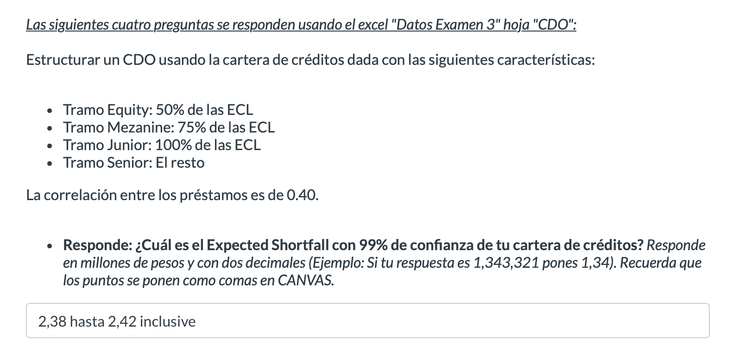
Prestamo | EAD | PD | LGD | Factor Sensitivity |  |  | Expected Credit Lose |  |  |  | Unexpected Credit Lose
1 | $58,780 | 15% | 50% | 0.06 | 0.13 | 0.81 | ECL | Std | VaR | CVaR | UCL
2 | $55,933 | 13% | 50% | 0.13 | 0.02 | 0.85 | 801,540.00 | 455,640.00 | 2,173,100.00 | 2,403,500.00 | 1,371,560.00 | Pregunta 1
3 | $28,745 | 17% | 70% | 0.16 | 0 | 0.84
4 | $94,908 | 16% | 70% | 0.2 | 0.16 | 0.64 | Portafolio | $10,915,382
5 | $30,209 | 14% | 50% | 0.08 | 0.16 | 0.76
6 | $28,723 | 6% | 30% | 0.14 | 0.11 | 0.75
7 | $25,544 | 13% | 50% | 0.05 | 0.13 | 0.82
8 | $44,877 | 14% | 50% | 0.07 | 0.16 | 0.77
9 | $34,152 | 20% | 70% | 0.11 | 0.26 | 0.63
10 | $26,639 | 17% | 70% | 0.06 | 0.23 | 0.71
11 | $45,023 | 14% | 50% | 0.17 | 0.14 | 0.69 | Respuesta | 2,4
12 | $33,402 | 9% | 30% | 0.12 | 0.27 | 0.61
13 | $48,797 | 9% | 30% | 0.11 | 0.05 | 0.84
14 | $26,613 | 13% | 50% | 0.12 | 0.23 | 0.65
15 | $93,177 | 5% | 30% | 0.12 | 0.03 | 0.85
16 | $93,798 | 9% | 30% | 0.19 | 0.01 | 0.8
17 | $58,958 | 6% | 30% | 0.17 | 0.27 | 0.56
18 | $61,663 | 19% | 70% | 0.14 | 0.01 | 0.85
19 | $26,390 | 12% | 50% | 0.18 | 0.19 | 0.63 | Respuesta | 1,37
20 | $21,434 | 18% | 70% | 0.1 | 0.16 | 0.74
21 | $26,189 | 13% | 50% | 0.16 | 0.09 | 0.75
22 | $42,479 | 6% | 30% | 0.17 | 0.25 | 0.58
23 | $56,000 | 15% | 50% | 0.12 | 0.2 | 0.68
24 | $64,759 | 12% | 50% | 0.17 | 0.04 | 0.79
25 | $60,148 | 16% | 70% | 0.19 | 0.21 | 0.6
26 | $40,203 | 11% | 50% | 0.09 | 0.22 | 0.69
27 | $63,545 | 6% | 30% | 0.08 | 0.06 | 0.86
28 | $88,667 | 17% | 70% | 0.15 | 0.07 | 0.78 | Respuesta | 35.85%
29 | $74,450 | 7% | 30% | 0.05 | 0.3 | 0.65
30 | $46,303 | 12% | 50% | 0.17 | 0.04 | 0.79
31 | $59,338 | 10% | 30% | 0.07 | 0.13 | 0.8
32 | $67,177 | 18% | 70% | 0.1 | 0.24 | 0.66
33 | $31,967 | 16% | 70% | 0.08 | 0.12 | 0.8
34 | $40,559 | 17% | 70% | 0.08 | 0.14 | 0.78
35 | $67,672 | 12% | 50% | 0.11 | 0.22 | 0.67 | Respuesta | 1.10%
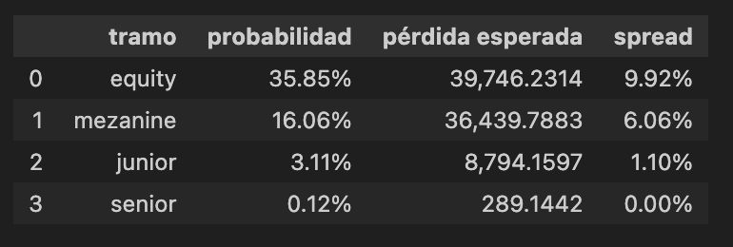
36 | $68,051 | 9% | 30% | 0.14 | 0 | 0.86
37 | $92,929 | 8% | 30% | 0.15 | 0.02 | 0.83
38 | $44,942 | 19% | 70% | 0.18 | 0.08 | 0.74
39 | $30,140 | 11% | 50% | 0.06 | 0.16 | 0.78
40 | $64,426 | 9% | 30% | 0.06 | 0.2 | 0.74
41 | $81,534 | 11% | 50% | 0.1 | 0.13 | 0.77
42 | $42,514 | 8% | 30% | 0.17 | 0.29 | 0.54
43 | $47,219 | 16% | 70% | 0.2 | 0.09 | 0.71
44 | $32,261 | 5% | 30% | 0.05 | 0.03 | 0.92
45 | $95,120 | 17% | 70% | 0.08 | 0.16 | 0.76
46 | $93,110 | 11% | 50% | 0.05 | 0.18 | 0.77
47 | $39,280 | 17% | 70% | 0.17 | 0.03 | 0.8
48 | $73,629 | 16% | 70% | 0.14 | 0.3 | 0.56
49 | $48,170 | 18% | 70% | 0.2 | 0.21 | 0.59
50 | $96,983 | 5% | 30% | 0.15 | 0.02 | 0.83
51 | $64,925 | 17% | 70% | 0.12 | 0.08 | 0.8
52 | $95,115 | 17% | 70% | 0.13 | 0.28 | 0.59
53 | $75,768 | 6% | 30% | 0.19 | 0.01 | 0.8
54 | $84,293 | 10% | 30% | 0.12 | 0.29 | 0.59
55 | $24,983 | 8% | 30% | 0.05 | 0.26 | 0.69
56 | $70,336 | 20% | 70% | 0.13 | 0.26 | 0.61
57 | $56,253 | 13% | 50% | 0.05 | 0.05 | 0.9
58 | $72,634 | 10% | 30% | 0.07 | 0.29 | 0.64
59 | $42,268 | 20% | 70% | 0.19 | 0.1 | 0.71
60 | $41,311 | 6% | 30% | 0.06 | 0.3 | 0.64
61 | $81,960 | 16% | 70% | 0.06 | 0.16 | 0.78
62 | $58,144 | 15% | 50% | 0.07 | 0.27 | 0.66
63 | $32,079 | 5% | 30% | 0.1 | 0.09 | 0.81
64 | $94,178 | 13% | 50% | 0.11 | 0.26 | 0.63
65 | $21,037 | 20% | 70% | 0.17 | 0.17 | 0.66
66 | $55,970 | 17% | 70% | 0.07 | 0.08 | 0.85
67 | $59,425 | 8% | 30% | 0.18 | 0.24 | 0.58
68 | $31,858 | 7% | 30% | 0.18 | 0.05 | 0.77
69 | $58,798 | 7% | 30% | 0.18 | 0.28 | 0.54
70 | $85,617 | 11% | 50% | 0.14 | 0.19 | 0.67
71 | $71,394 | 15% | 50% | 0.1 | 0.19 | 0.71
72 | $55,039 | 15% | 50% | 0.1 | 0.01 | 0.89
73 | $33,240 | 10% | 30% | 0.17 | 0.07 | 0.76
74 | $63,619 | 9% | 30% | 0.2 | 0.09 | 0.71
75 | $71,368 | 8% | 30% | 0.09 | 0.2 | 0.71
76 | $77,958 | 16% | 70% | 0.2 | 0.27 | 0.53
77 | $69,272 | 17% | 70% | 0.11 | 0 | 0.89
78 | $74,754 | 16% | 70% | 0.07 | 0.12 | 0.81
79 | $41,322 | 7% | 30% | 0.06 | 0.19 | 0.75
80 | $73,011 | 12% | 50% | 0.14 | 0.24 | 0.62
81 | $64,464 | 9% | 30% | 0.19 | 0.28 | 0.53
82 | $40,642 | 17% | 70% | 0.07 | 0.13 | 0.8
83 | $20,686 | 20% | 70% | 0.16 | 0.25 | 0.59
84 | $26,612 | 14% | 50% | 0.12 | 0.03 | 0.85
85 | $92,699 | 10% | 30% | 0.07 | 0.11 | 0.82
86 | $67,444 | 17% | 70% | 0.15 | 0.25 | 0.6
87 | $38,751 | 20% | 70% | 0.1 | 0.11 | 0.79
88 | $88,757 | 15% | 50% | 0.12 | 0.07 | 0.81
89 | $43,693 | 20% | 70% | 0.19 | 0.3 | 0.51
90 | $56,021 | 17% | 70% | 0.11 | 0.23 | 0.66
91 | $40,358 | 17% | 70% | 0.09 | 0.12 | 0.79
92 | $41,808 | 17% | 70% | 0.12 | 0.27 | 0.61
93 | $28,779 | 10% | 30% | 0.09 | 0.22 | 0.69
94 | $88,020 | 16% | 70% | 0.13 | 0.17 | 0.7
95 | $21,704 | 10% | 30% | 0.14 | 0.03 | 0.83
96 | $33,265 | 16% | 70% | 0.2 | 0.16 | 0.64
97 | $31,526 | 5% | 30% | 0.09 | 0.02 | 0.89
98 | $62,038 | 7% | 30% | 0.06 | 0.09 | 0.85
99 | $28,933 | 16% | 70% | 0.07 | 0.13 | 0.8
100 | $80,390 | 14% | 50% | 0.2 | 0.14 | 0.66
101 | $108,908 | 17% | 70% | 0.06 | 0.13 | 0.81
102 | $38,131 | 30% | 70% | 0.13 | 0.6 | 0.27
103 | $12,503 | 43% | 70% | 0.16 | 0.14 | 0.7
104 | $70,120 | 4% | 30% | 0.2 | 0.41 | 0.39
105 | $81,149 | 11% | 50% | 0.08 | 0.03 | 0.89
106 | $25,467 | 6% | 30% | 0.14 | 0.65 | 0.21
107 | $40,267 | 2% | 30% | 0.05 | 0.72 | 0.23
108 | $28,050 | 8% | 30% | 0.07 | 0.57 | 0.36
109 | $69,892 | 21% | 70% | 0.11 | 0.53 | 0.36
110 | $20,988 | 12% | 50% | 0.06 | 0.16 | 0.78
111 | $39,353 | 21% | 70% | 0.17 | 0.6 | 0.23
112 | $77,899 | 1% | 30% | 0.12 | 0.32 | 0.56
113 | $3,571 | 5% | 30% | 0.11 | 0.57 | 0.32
114 | $8,160 | 22% | 70% | 0.12 | 0.32 | 0.56
115 | $244,382 | 2% | 30% | 0.12 | 0.05 | 0.83
116 | $61,747 | 3% | 30% | 0.19 | 0.19 | 0.62
117 | $22,741 | 3% | 30% | 0.17 | 0.54 | 0.29
118 | $18,707 | 35% | 70% | 0.14 | -0.03 | 0.89
119 | $42,982 | 21% | 70% | 0.18 | 0.28 | 0.54
120 | $24,725 | 47% | 70% | 0.1 | 0.37 | 0.53
121 | $24,211 | 1% | 30% | 0.16 | 0.61 | 0.23
122 | $61,536 | 2% | 30% | 0.17 | 0.25 | 0.58
123 | $103,312 | 41% | 70% | 0.12 | 0.41 | 0.47
124 | $44,411 | 25% | 70% | 0.17 | 0.06 | 0.77
125 | $14,300 | 31% | 70% | 0.19 | 0.37 | 0.44
126 | $33,172 | 3% | 30% | 0.09 | 0.73 | 0.18
127 | $102,258 | 1% | 30% | 0.08 | 0.69 | 0.23
128 | $45,558 | 23% | 70% | 0.15 | 0.28 | 0.57
129 | $151,088 | 10% | 30% | 0.05 | 0.34 | 0.61
130 | $4,626 | 8% | 30% | 0.17 | 0.45 | 0.38
131 | $4,244 | 3% | 30% | 0.07 | 0.35 | 0.58
132 | $3,649 | 5% | 30% | 0.1 | 0.35 | 0.55
133 | $19,429 | 11% | 50% | 0.08 | 0.78 | 0.14
134 | $79,777 | 10% | 50% | 0.08 | 0.65 | 0.27
135 | $35,398 | 5% | 30% | 0.11 | 0.07 | 0.82
136 | $11,444 | 5% | 30% | 0.14 | 0.72 | 0.14
137 | $9,501 | 6% | 30% | 0.15 | -0.11 | 0.96
138 | $73,943 | 10% | 50% | 0.18 | -0.02 | 0.84
139 | $71,299 | 5% | 30% | 0.06 | 0.18 | 0.76
140 | $94,847 | 13% | 50% | 0.06 | 0.14 | 0.8
141 | $216,966 | 11% | 50% | 0.1 | 0.06 | 0.84
142 | $69,405 | 12% | 50% | 0.17 | -0.02 | 0.85
143 | $19,659 | 41% | 70% | 0.2 | -0.2 | 1
144 | $25,279 | 2% | 30% | 0.05 | 0.02 | 0.93
145 | $32,915 | 7% | 30% | 0.08 | -0.01 | 0.93
146 | $119,853 | 8% | 30% | 0.05 | 0.5 | 0.45
147 | $57,713 | 28% | 70% | 0.17 | 0.13 | 0.7
148 | $126,350 | 26% | 70% | 0.14 | 0.07 | 0.79
149 | $42,984 | 16% | 70% | 0.2 | 0.04 | 0.76
150 | $26,174 | 4% | 30% | 0.15 | 0.17 | 0.68
151 | $31,024 | 19% | 70% | 0.12 | 0.53 | 0.35
152 | $116,573 | 25% | 70% | 0.13 | 0.2 | 0.67
153 | $1,651 | 2% | 30% | 0.19 | 0.3 | 0.51
154 | $169,891 | 22% | 70% | 0.12 | 0.74 | 0.14
155 | $57,377 | 5% | 30% | 0.05 | 0.79 | 0.16
156 | $41,739 | 18% | 70% | 0.13 | 0.13 | 0.74
157 | $165,690 | 20% | 70% | 0.05 | 0.54 | 0.41
158 | $8,258 | 11% | 50% | 0.07 | 0 | 0.93
159 | $23,795 | 15% | 50% | 0.19 | 0.56 | 0.25
160 | $25,608 | 5% | 30% | 0.06 | 0.46 | 0.48
161 | $118,718 | 4% | 30% | 0.06 | 0.32 | 0.62
162 | $85,458 | 19% | 70% | 0.07 | 0.59 | 0.34
163 | $45,747 | 0% | 30% | 0.1 | 0.09 | 0.81
164 | $62,811 | 23% | 70% | 0.11 | 0.01 | 0.88
165 | $14,407 | 7% | 30% | 0.17 | -0.14 | 0.97
166 | $12,687 | 23% | 70% | 0.07 | 0.26 | 0.67
167 | $14,011 | 4% | 30% | 0.18 | 0.45 | 0.37
168 | $53,029 | 6% | 30% | 0.18 | 0.7 | 0.12
169 | $31,464 | 6% | 30% | 0.18 | -0.13 | 0.95
170 | $98,370 | 6% | 30% | 0.14 | 0.05 | 0.81
171 | $19,936 | 12% | 50% | 0.1 | 0.67 | 0.23
172 | $40,484 | 18% | 70% | 0.1 | 0.67 | 0.23
173 | $50,008 | 19% | 70% | 0.17 | 0.24 | 0.59
174 | $117,738 | 11% | 50% | 0.2 | 0.26 | 0.54
175 | $9,062 | 6% | 30% | 0.09 | 0.12 | 0.79
176 | $2,640 | 10% | 50% | 0.2 | -0.19 | 0.99
177 | $22,572 | 26% | 70% | 0.11 | 0.35 | 0.54
178 | $112,997 | 7% | 30% | 0.07 | 0.7 | 0.23
179 | $33,013 | 3% | 30% | 0.06 | 0.21 | 0.73
180 | $35,566 | 27% | 70% | 0.14 | 0.63 | 0.23
181 | $43,298 | 8% | 30% | 0.19 | 0.13 | 0.68
182 | $120,999 | 0% | 30% | 0.07 | 0.04 | 0.89
183 | $18,254 | 39% | 70% | 0.16 | -0.13 | 0.97
184 | $9,936 | 9% | 30% | 0.12 | 0.65 | 0.23
185 | $62,726 | 3% | 30% | 0.07 | 0.7 | 0.23
186 | $39,732 | 16% | 70% | 0.15 | 0.11 | 0.74
187 | $27,222 | 4% | 30% | 0.1 | 0.03 | 0.87
188 | $38,142 | 16% | 70% | 0.12 | 0.74 | 0.14
189 | $35,995 | 53% | 70% | 0.19 | 0.06 | 0.75
190 | $35,221 | 15% | 50% | 0.11 | 0.59 | 0.3
191 | $13,318 | 3% | 30% | 0.09 | 0.28 | 0.63
192 | $47,668 | 33% | 70% | 0.12 | 0.66 | 0.22
193 | $81,809 | 4% | 30% | 0.09 | 0.65 | 0.26
194 | $241,553 | 0% | 30% | 0.13 | 0.76 | 0.11
195 | $16,365 | 21% | 70% | 0.14 | 0.3 | 0.56
196 | $22,685 | 24% | 70% | 0.2 | 0.28 | 0.52
197 | $38,330 | 0% | 30% | 0.09 | 0.56 | 0.35
198 | $35,066 | 6% | 30% | 0.06 | 0.1 | 0.84
199 | $18,030 | 40% | 70% | 0.07 | 0.82 | 0.11
200 | $29,618 | 3% | 30% | 0.2 | 0.12 | 0.68

CDS
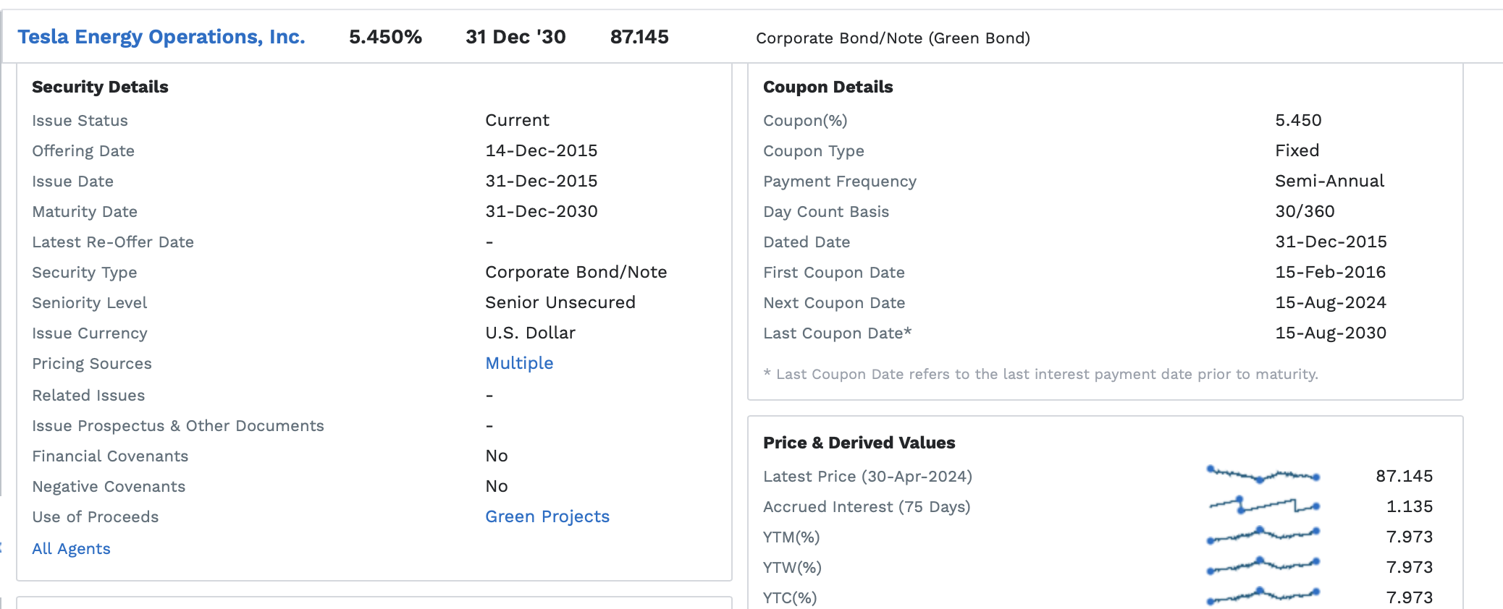
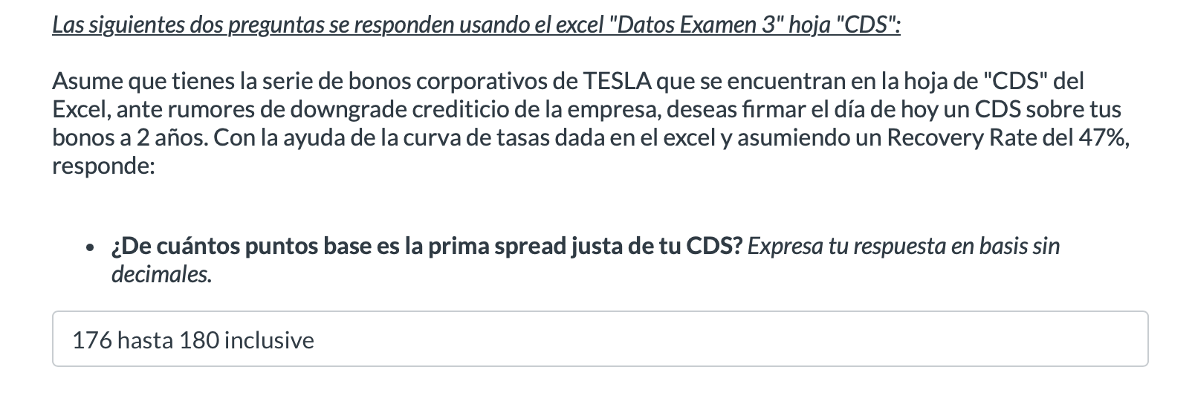

ASUME QUE "HOY" ES 7-MAY-2024 PARA OBTENER LA RESPUESTA CORRECTA

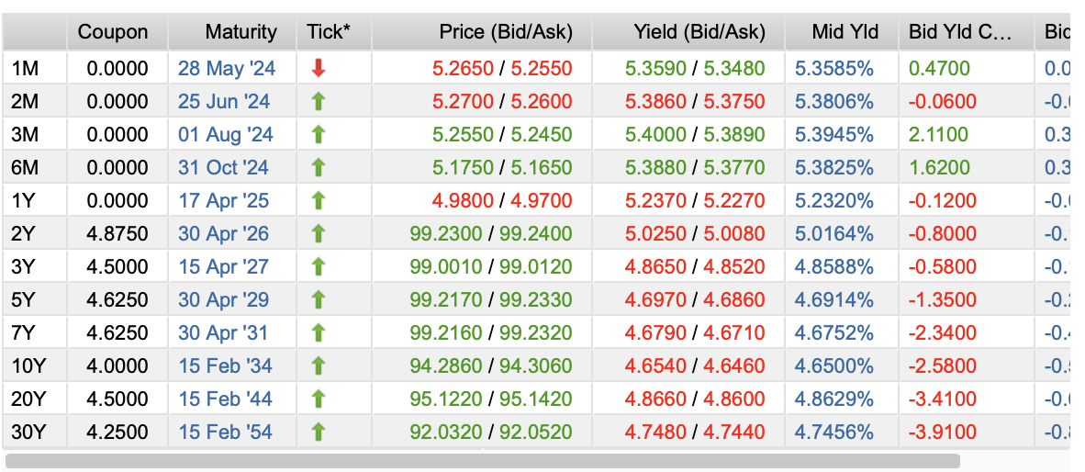

 |  |  |  | Me paga el 53% que es el LGD ya que eso cubre el protection seller
a)
Settle | 7-May-24
Maturity | 7-May-26

LGD | 53% | sube el LGD ---> Sube la prima spread
RR | 47% | sube el RR ---> Disminuye la prima spread

YTW | 7.97%
rf | 4.68% |  | 4.68%
spread | 3.29% | sube el spread crediticio ---> sube la prima

prob default | 6.2070% | sube la prob de default ---> sube la prima

Prima Spread | 178.9766 | basis | Respuesta
 | 1.7898%

